Giao diện thiết kế
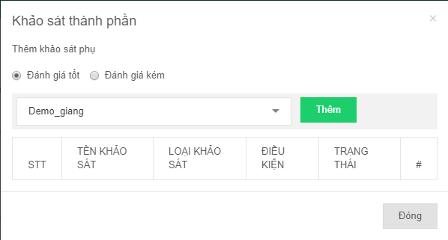
Giao diện Quản lý khảo sát - Danh sách
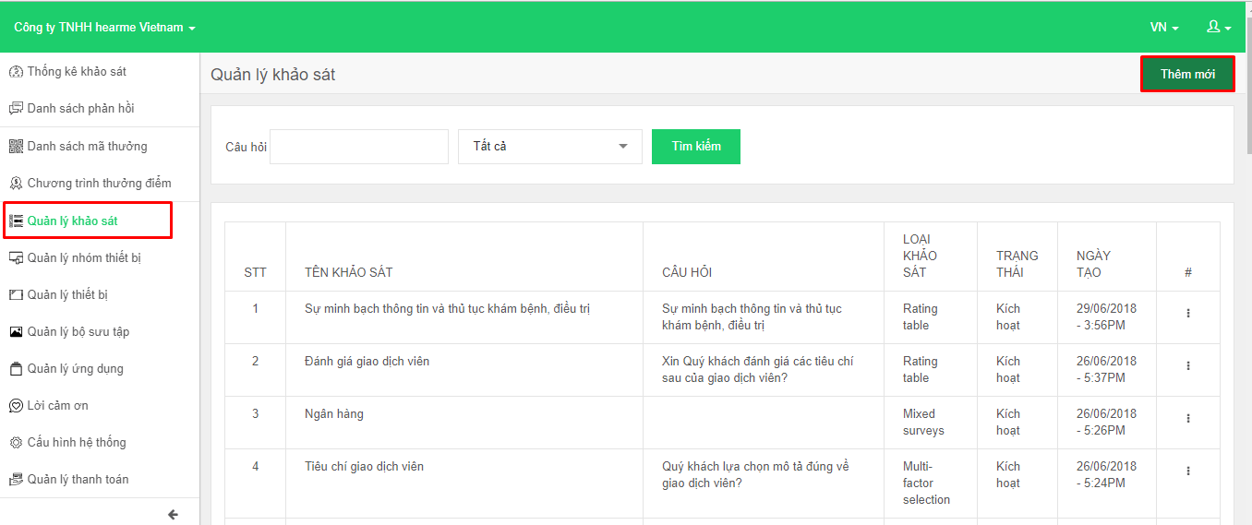

Giao diện Quản lý khảo sát - Thêm mới khảo sát

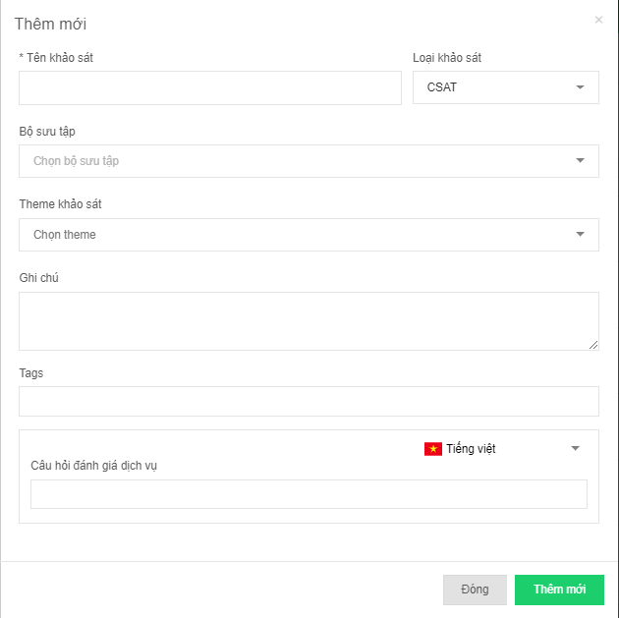

Giao diện Quản lý khảo sát - Thêm mới khảo sát thành phần

